帮助
第1步：下拉选择时间
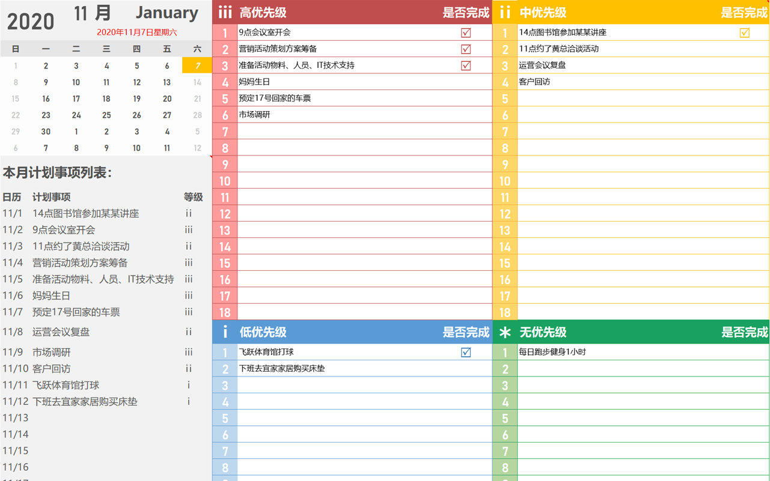

第3步：根据清单完成进行打“✔”

Tips:
1.表格已设置保护，如需修改，请在工作表一栏中撤销保护
2.表格公式已进行数组处理，如需修改，
需要重新再数组一次：shift+ctrl+enter

第2步：输入工作清单并
分类优先等级

